메뉴안
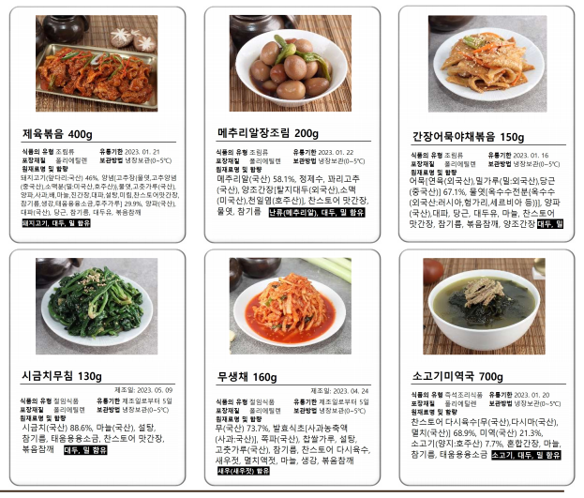
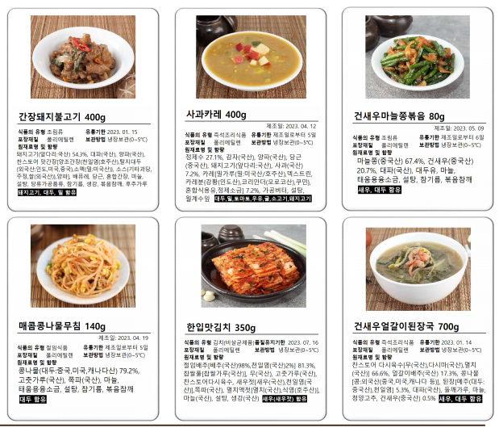
< 1주차 메뉴안 > | < 2주차 메뉴안 >

